Foglio1
Confronto Giorno Notte
Bittorrent
Senza Cluster Outliers

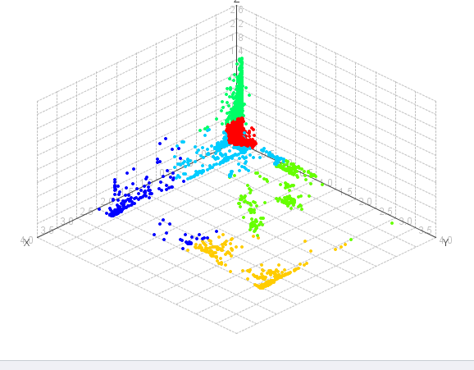
Giorno
 |  | Cluster 0 | Cluster 1 | Cluster 2 | Cluster 3 | Cluster 4 | Cluster 5 | Cluster 6 | Cluster 7
Numero Item | 18646 | 213 | 3304 | 784 | 1059 | 231 | 11824 | 856 | 375
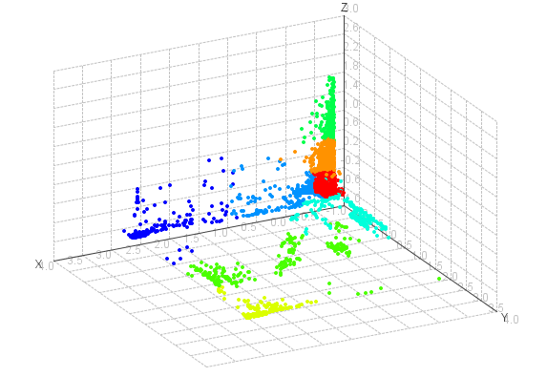
connect_time | -0.0572 | 2.5890 | -0.1525 | -0.2238 | -0.1902 | -0.1340 | -0.1079 | 0.7495 | -0.1929
download_speed | -0.0630 | -0.4069 | -0.0463 | 2.8376 | 0.0073 | 2.6766 | -0.3335 | -0.4017 | 1.3396
upload_speed | -0.0438 | -0.2735 | -0.2905 | 3.6939 | 0.2959 | 0.0531 | -0.3023 | -0.3154 | 2.1963

Notte K=6 |  |  |  |  |  | tutti quasi fastweb con dowload alto e up basso
 |  | Cluster 0 | Cluster 1 | Cluster 2 | Cluster 3 | Cluster 4 | Cluster 5
Numero Item | 11624 | 242 | 256 | 733 | 737 | 9054 | 602
connect_time | -0.0636 | -0.187 | -0.120 | 0.804 | -0.188 | -0.108 | -0.227
download_speed | 0.0105 | 1.775 | 2.841 | -0.399 | 0.003 | -0.285 | 3.045
upload_speed | -0.0005 | 2.059 | 0.059 | -0.319 | 0.226 | -0.301 | 3.776
 |  | tutti di Garr con sede Alpignano e Roma

Notte K=8
 |  | Cluster 0 | Cluster 1 | Cluster 2 | Cluster 3 | Cluster 4 | Cluster 5 | Cluster 6 | Cluster 7
Numero item | 11624 | 602 | 262 | 7186 | 257 | 242 | 1591 | 680 | 804
connect_time | -0.0636 | -0.2267 | 1.2458 | -0.1153 | -0.1206 | -0.1867 | -0.1466 | -0.1961 | 0.4258
download_speed | 0.0105 | 3.0452 | -0.4172 | -0.3295 | 2.8355 | 1.7745 | 0.0139 | -0.1397 | -0.3969
upload_speed | -0.0005 | 3.7756 | -0.3196 | -0.3037 | 0.0586 | 2.0589 | -0.2786 | 0.2545 | -0.3188

Notte
3 | 2409.6950064
4 | 1820.3927796
5 | 1625.4051984
6 | 1014.7812274
7 | 912.77200013
8 | 771.95439612
9 | 546.2932891
10 | 470.86224711
11 | 434.22906862
Giorno
3 | 5279.7054712
4 | 3140.0795735
5 | 2725.0767296
6 | 1985.209859
7 | 1625.4051984
8 | 1371.005524
9 | 1243.3733413
10 | 1151.9568687
11 | 1060.8459688

